Sheet1
・CDのクロスフェードをアプリ化したい
クロスフェード動画みたいな動き＋クリックで操作できる
コミケとかの会場でIpad操作して視聴してもらう
ふつうに視聴用アプリとして配布してもいいかも

主将に画面のデザインとかボタンのデザインとかしてもらいたい
ボタンの種類
・再生ボタン、停止ボタン、次の曲、前の曲、再生バー(スライダー)
1画面のアプリの予定、クロスフェード動画みたいに

<画面イメージ>
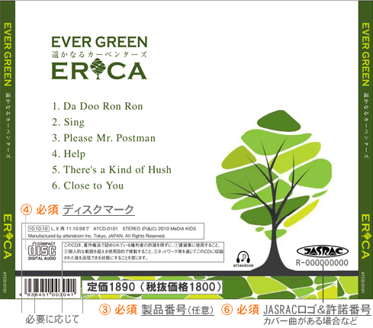
再生中の曲がわかるようにする
ちょっと背景に色がつくとか

このへんに再生ボタンとかスライダーとか
トランスポート機能のボタンを置く

